68 郵便局数（人口1万人当たり）
 | 68 郵便局数（人口1万人当たり）

 | 時点 2024(R6)年度末（毎年） |  |  |  |  |  |  | 平 均 値 |  |  |  | 2.15
 | 単位 局，局 |  |  |  |  |  |  | 標準偏差 |  |  |  | 1.47
 | 市町村名 | 指標 | 順位 |  | #REF! | 郵便局数 | 市町村名 | 指標 | 順位 |  | #REF! | 郵便局数

 | 千葉県 | 1.15 |  | － |  | 723 | 八街市 | 0.92 |  | 40 |  | 6
 | 千葉市 | 1.06 |  | 37 |  | 104 | 印西市 | 1.10 |  | 34 |  | 12
 | 銚子市 | 2.66 |  | 19 |  | 14 | 白井市 | 0.65 |  | 52 |  | 4
 | 市川市 | 0.74 |  | 48 |  | 37 | 富里市 | 0.81 |  | 44 |  | 4
 | 船橋市 | 0.69 |  | 51 |  | 45 | 南房総市 | 5.23 |  | 3 |  | 17
 | 館山市 | 3.06 |  | 15 |  | 13 | 匝瑳市 | 4.63 |  | 6 |  | 15
 | 木更津市 | 1.46 |  | 30 |  | 20 | 香取市 | 2.99 |  | 17 |  | 20
 | 松戸市 | 0.80 |  | 45 |  | 40 | 山武市 | 2.41 |  | 20 |  | 11
 | 野田市 | 0.92 |  | 40 |  | 14 | いすみ市 | 3.05 |  | 16 |  | 10
 | 茂原市 | 1.79 |  | 26 |  | 15 | 大網白里市 | 1.07 |  | 36 |  | 5
 | 成田市 | 1.57 |  | 27 |  | 21 | 酒々井町 | 0.99 |  | 39 |  | 2
 | 佐倉市 | 1.22 |  | 33 |  | 20 | 栄町 | 1.55 |  | 28 |  | 3
 | 東金市 | 1.42 |  | 32 |  | 8 | 神崎町 | 1.82 |  | 25 |  | 1
 | 旭市 | 2.32 |  | 21 |  | 14 | 多古町 | 5.56 |  | 2 |  | 7
 | 習志野市 | 0.80 |  | 45 |  | 14 | 東庄町 | 3.31 |  | 10 |  | 4
 | 柏市 | 0.73 |  | 49 |  | 32 | 九十九里町 | 2.28 |  | 22 |  | 3
 | 勝浦市 | 3.33 |  | 9 |  | 5 | 芝山町 | 3.07 |  | 14 |  | 2
 | 市原市 | 1.45 |  | 31 |  | 38 | 横芝光町 | 2.90 |  | 18 |  | 6
 | 流山市 | 0.56 |  | 53 |  | 12 | 一宮町 | 0.84 |  | 43 |  | 1
 | 八千代市 | 0.78 |  | 47 |  | 16 | 睦沢町 | 3.16 |  | 12 |  | 2
 | 我孫子市 | 0.92 |  | 40 |  | 12 | 長生村 | 1.55 |  | 28 |  | 2
 | 鴨川市 | 4.37 |  | 7 |  | 13 | 白子町 | 2.10 |  | 23 |  | 2
 | 鎌ケ谷市 | 0.73 |  | 49 |  | 8 | 長柄町 | 3.25 |  | 11 |  | 2
 | 君津市 | 1.92 |  | 24 |  | 15 | 長南町 | 6.20 |  | 1 |  | 4
 | 富津市 | 3.59 |  | 8 |  | 14 | 大多喜町 | 5.02 |  | 4 |  | 4
 | 浦安市 | 0.46 |  | 54 |  | 8 | 御宿町 | 3.12 |  | 13 |  | 2
 | 四街道市 | 1.05 |  | 38 |  | 10 | 鋸南町 | 4.87 |  | 5 |  | 3
 | 袖ケ浦市 | 1.08 |  | 35 |  | 7

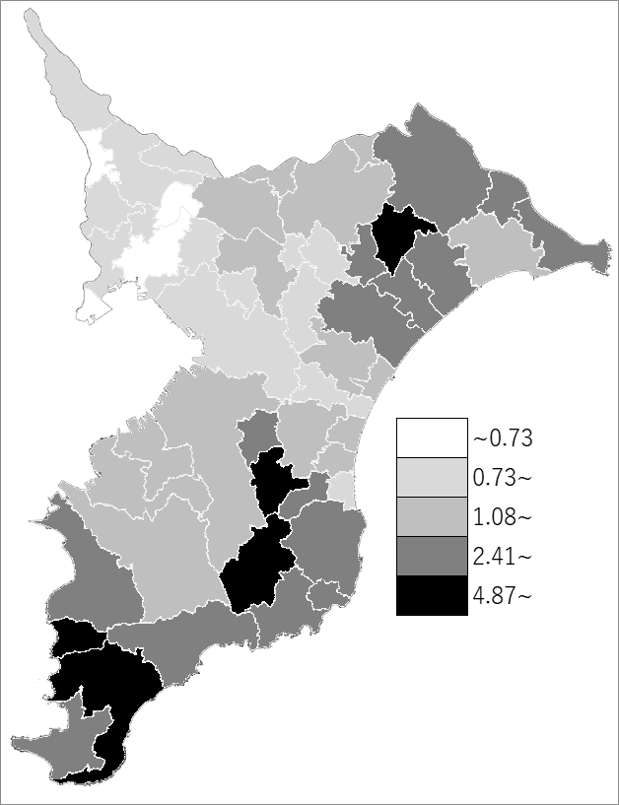
 | 千葉県の推移
 | 郵便局数(右軸) | 指標
令和2年度末 | 724 | 1.15
令和3年度末 | 722 | 1.15
令和4年度末 | 723 | 1.15
令和5年度末 | 723 | 1.15
令和6年度末 | 723 | 1.15

《備 考》 ・資料出所 日本郵便株式会社 関東支社 ・算出方法 郵便局数÷常住人口（R7.4.1)

